Sheet1
 | Smile | Label
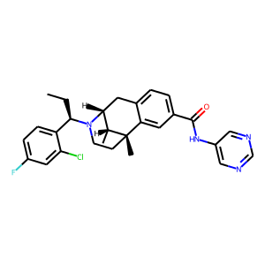 | c1([C@H](N2[C@H]3[C@@H](C)[C@](C)(c4cc(C(=O)Nc5cncnc5)ccc4C3)CC2)CC)ccc(F)cc1Cl | 0.24959608912
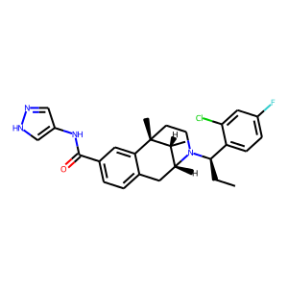 | c1(NC(c2ccc3c(c2)[C@]2(C)CCN([C@@H](c4ccc(F)cc4Cl)CC)[C@H](C3)[C@H]2C)=O)c[nH]nc1 | 0.25928148627
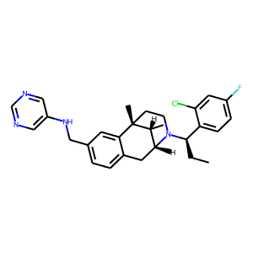 | n1cc(NCc2ccc3c(c2)[C@@]2(C)[C@H](C)[C@H](N([C@H](CC)c4ccc(F)cc4Cl)CC2)C3)cnc1 | 0.28522920609
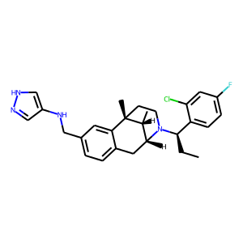 | c1(CNc2cn[nH]c2)ccc2c(c1)[C@]1(C)CCN([C@@H](c3ccc(F)cc3Cl)CC)[C@@H]([C@H]1C)C2 | 0.3039983809
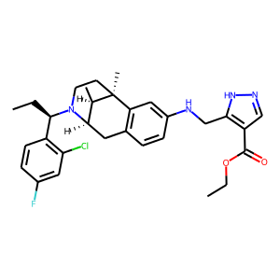 | c1cc([C@@H](CC)N2[C@H]3[C@@H](C)[C@](C)(c4c(ccc(NCc5[nH]ncc5C(OCC)=O)c4)C3)CC2)c(Cl)cc1F | 0.31768205762
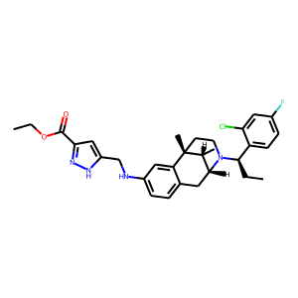 | c1(C(=O)OCC)n[nH]c(CNc2ccc3c(c2)[C@]2(C)CCN([C@@H](c4ccc(F)cc4Cl)CC)[C@H](C3)[C@H]2C)c1 | 0.35057649016
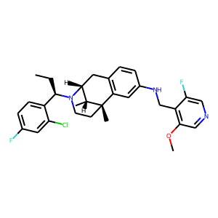 | [C@@H](N1CC[C@]2(C)[C@H](C)[C@H]1Cc1c2cc(NCc2c(OC)cncc2F)cc1)(CC)c1ccc(F)cc1Cl | 0.36706513166
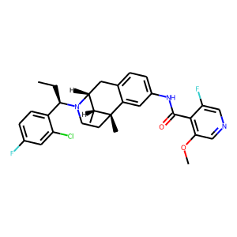 | C[C@@]12c3cc(NC(c4c(OC)cncc4F)=O)ccc3C[C@@H](N([C@@H](c3ccc(F)cc3Cl)CC)CC1)[C@H]2C | 0.37145376205
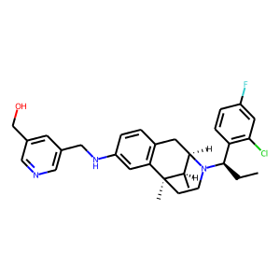 | C(c1cc(CNc2cc3c(cc2)C[C@H]2N([C@@H](c4c(Cl)cc(F)cc4)CC)CC[C@]3(C)[C@@H]2C)cnc1)O | 0.376065135
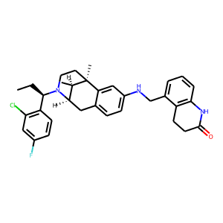 | Clc1c([C@H](N2CC[C@]3(C)[C@H](C)[C@H]2Cc2ccc(NCc4cccc5c4CCC(=O)N5)cc23)CC)ccc(F)c1 | 0.37965205312
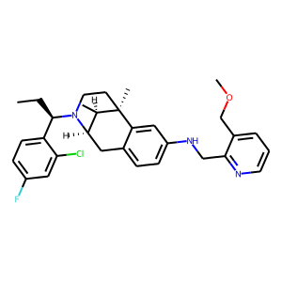 | c1(F)ccc([C@@H](CC)N2[C@@H]3Cc4ccc(NCc5ncccc5COC)cc4[C@](C)(CC2)[C@@H]3C)c(Cl)c1 | 0.38256219029
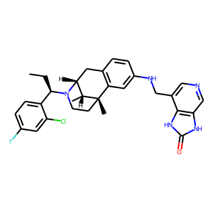 | C1C[C@]2(C)[C@H](C)[C@H](N1[C@H](CC)c1ccc(F)cc1Cl)Cc1c2cc(NCc2c3c(cnc2)[nH]c(=O)[nH]3)cc1 | 0.38751885295
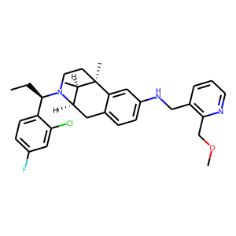 | c12ccc(NCc3c(COC)nccc3)cc1[C@]1(C)CCN([C@H](CC)c3ccc(F)cc3Cl)[C@H](C2)[C@H]1C | 0.38920179009
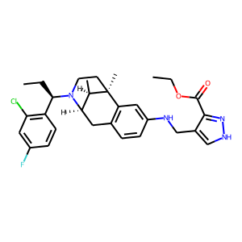 | C(C)[C@@H](N1CC[C@@]2(C)c3c(ccc(NCc4c(C(OCC)=O)n[nH]c4)c3)C[C@@H]1[C@H]2C)c1c(Cl)cc(F)cc1 | 0.3918427825
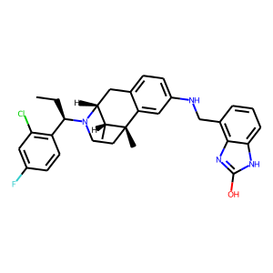 | c12cc(NCc3c4nc(O)[nH]c4ccc3)ccc1C[C@H]1N([C@@H](c3c(Cl)cc(F)cc3)CC)CC[C@]2(C)[C@@H]1C | 0.39643466473
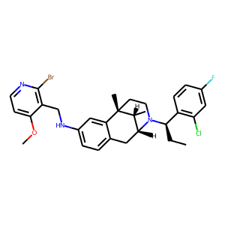 | c1(NCc2c(Br)nccc2OC)ccc2c(c1)[C@@]1(C)[C@H](C)[C@H](N([C@@H](c3c(Cl)cc(F)cc3)CC)CC1)C2 | 0.39653727412
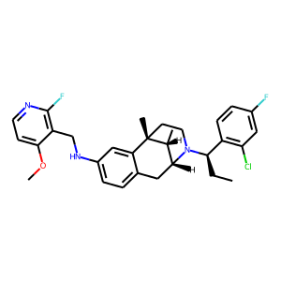 | c1c(NCc2c(F)nccc2OC)cc2c(c1)C[C@H]1N([C@@H](c3c(Cl)cc(F)cc3)CC)CC[C@]2(C)[C@@H]1C | 0.39732035995
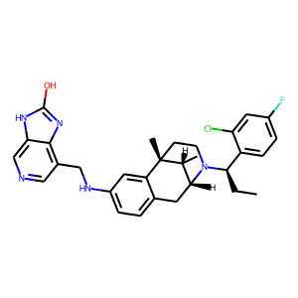 | n1cc2[nH]c(O)nc2c(CNc2ccc3c(c2)[C@@]2(C)[C@H](C)[C@H](N([C@H](CC)c4ccc(F)cc4Cl)CC2)C3)c1 | 0.39942723513
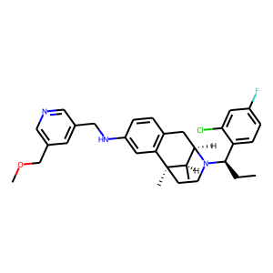 | n1cc(CNc2cc3c(cc2)C[C@@H]2[C@@H](C)[C@@]3(C)CCN2[C@H](CC)c2ccc(F)cc2Cl)cc(COC)c1 | 0.40636786819
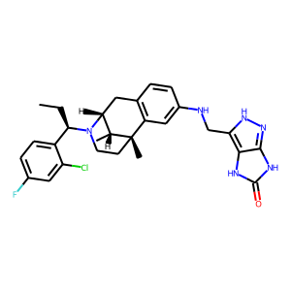 | C([C@@H](N1CC[C@]2(C)[C@H](C)[C@H]1Cc1c2cc(NCc2c3[nH]c(=O)[nH]c3n[nH]2)cc1)c1ccc(F)cc1Cl)C | 0.40906000137
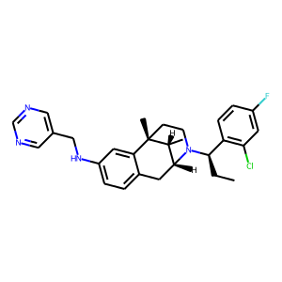 | c1(NCc2cncnc2)ccc2c(c1)[C@]1(C)CCN([C@@H](c3c(Cl)cc(F)cc3)CC)[C@H](C2)[C@H]1C | 0.41627809405
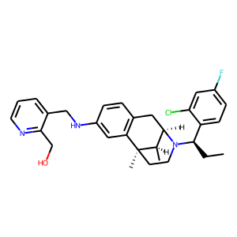 | c1c(CNc2cc3c(cc2)C[C@@H]2[C@@H](C)[C@@]3(C)CCN2[C@H](CC)c2ccc(F)cc2Cl)c(CO)ncc1 | 0.41823974252
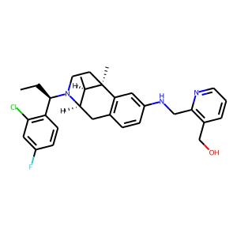 | c1(Cl)c([C@@H](CC)N2CC[C@@]3(C)c4c(ccc(NCc5c(CO)cccn5)c4)C[C@@H]2[C@H]3C)ccc(F)c1 | 0.42156195641
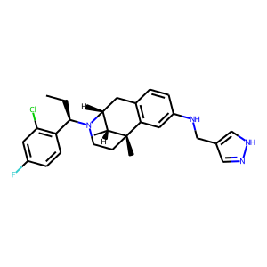 | Clc1c([C@@H](CC)N2CC[C@]3(C)[C@H](C)[C@H]2Cc2c3cc(NCc3c[nH]nc3)cc2)ccc(F)c1 | 0.42209300399
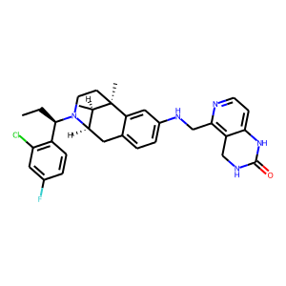 | [C@]12(C)CCN([C@H](CC)c3c(Cl)cc(F)cc3)[C@H](Cc3ccc(NCc4c5c(ccn4)NC(=O)NC5)cc31)[C@H]2C | 0.42366933823
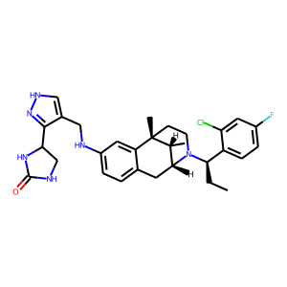 | C(c1c(C2CNC(=O)N2)n[nH]c1)Nc1ccc2c(c1)[C@@]1(C)[C@H](C)[C@@H](C2)N([C@H](CC)c2ccc(F)cc2Cl)CC1 | 0.4376565218
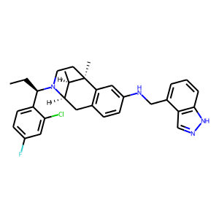 | C(C)[C@H](c1ccc(F)cc1Cl)N1[C@H]2[C@@H](C)[C@](C)(c3c(ccc(NCc4cccc5c4cn[nH]5)c3)C2)CC1 | 0.43876731396
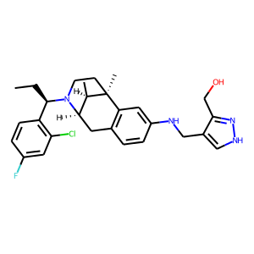 | c1c(F)ccc([C@H](N2CC[C@@]3(C)c4c(ccc(NCc5c(CO)n[nH]c5)c4)C[C@@H]2[C@H]3C)CC)c1Cl | 0.43979096413
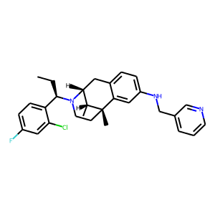 | C([C@@H](N1CC[C@@]2(C)c3cc(NCc4cccnc4)ccc3C[C@@H]1[C@H]2C)c1ccc(F)cc1Cl)C | 0.44644972682
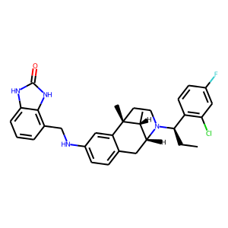 | c1c(NCc2c3[nH]c(=O)[nH]c3ccc2)cc2c(c1)C[C@@H]1[C@@H](C)[C@@]2(C)CCN1[C@H](CC)c1c(Cl)cc(F)cc1 | 0.45238921046
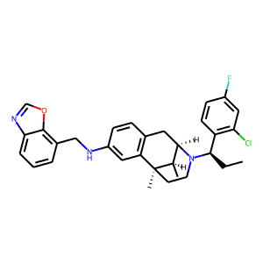 | o1cnc2cccc(CNc3cc4c(cc3)C[C@@H]3[C@@H](C)[C@@]4(C)CCN3[C@H](CC)c3c(Cl)cc(F)cc3)c12 | 0.45789915323
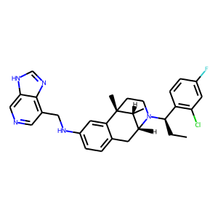 | n1c2c(CNc3ccc4c(c3)[C@]3(C)CCN([C@@H](c5c(Cl)cc(F)cc5)CC)[C@H](C4)[C@H]3C)cncc2[nH]c1 | 0.46329218149
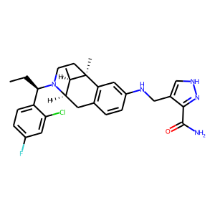 | c1([C@@H](CC)N2[C@H]3[C@@H](C)[C@](C)(c4c(ccc(NCc5c[nH]nc5C(=O)N)c4)C3)CC2)ccc(F)cc1Cl | 0.46633845568
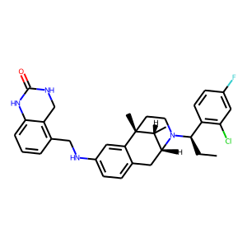 | C1c2c(CNc3ccc4c(c3)[C@@]3(C)[C@H](C)[C@@H](C4)N([C@H](CC)c4c(Cl)cc(F)cc4)CC3)cccc2NC(=O)N1 | 0.48294869065
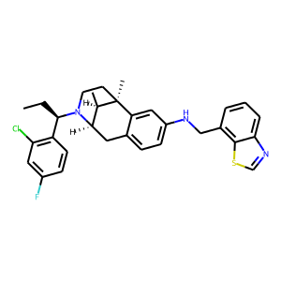 | c12c(ccc(NCc3cccc4ncsc34)c1)C[C@@H]1[C@@H](C)[C@@]2(C)CCN1[C@H](CC)c1c(Cl)cc(F)cc1 | 0.48599562049
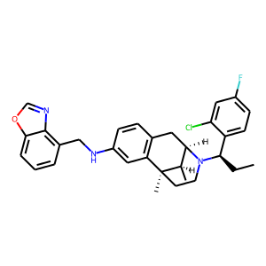 | c1(CNc2cc3c(cc2)C[C@@H]2[C@@H](C)[C@@]3(C)CCN2[C@@H](c2ccc(F)cc2Cl)CC)cccc2ocnc12 | 0.48931655288
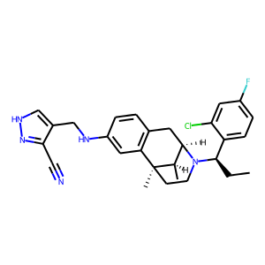 | [nH]1nc(C#N)c(CNc2cc3c(cc2)C[C@@H]2[C@@H](C)[C@@]3(C)CCN2[C@@H](c2ccc(F)cc2Cl)CC)c1 | 0.48984241486
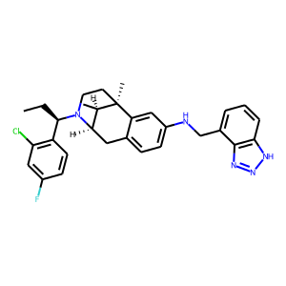 | C[C@@]12[C@H](C)[C@@H](Cc3ccc(NCc4cccc5c4nn[nH]5)cc31)N([C@H](CC)c1c(Cl)cc(F)cc1)CC2 | 0.50082617998
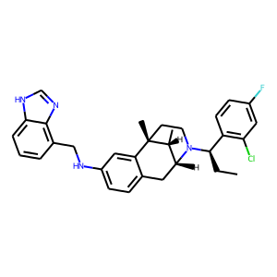 | c12c(CNc3ccc4c(c3)[C@]3(C)CCN([C@@H](c5c(Cl)cc(F)cc5)CC)[C@@H]([C@H]3C)C4)cccc1[nH]cn2 | 0.5092664361
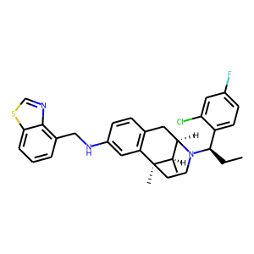 | c12c(CNc3cc4c(cc3)C[C@@H]3[C@@H](C)[C@@]4(C)CCN3[C@@H](c3ccc(F)cc3Cl)CC)cccc1scn2 | 0.52246791124
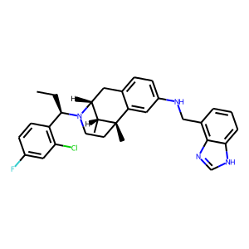 | c1c(F)ccc([C@@H](CC)N2CC[C@@]3(C)c4cc(NCc5c6nc[nH]c6ccc5)ccc4C[C@@H]2[C@H]3C)c1Cl | 0.54116034508
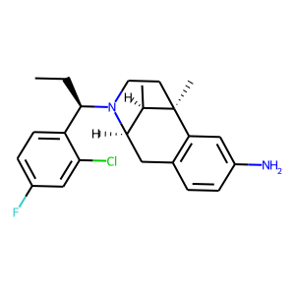 | C1[C@@]2(C)c3c(ccc(N)c3)C[C@H]([C@H]2C)N([C@@H](c2ccc(F)cc2Cl)CC)C1 | 0.55936223269
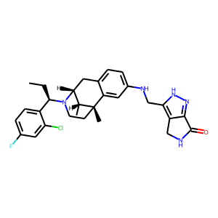 | C[C@@]12c3cc(NCc4[nH]nc5c4CNC5=O)ccc3C[C@@H](N([C@@H](c3ccc(F)cc3Cl)CC)CC1)[C@H]2C | 0.57189261913
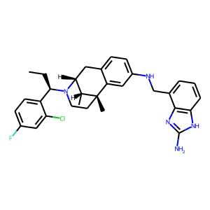 | [C@@H](CC)(c1ccc(F)cc1Cl)N1CC[C@@]2(C)c3cc(NCc4c5c(ccc4)[nH]c(N)n5)ccc3C[C@@H]1[C@H]2C | 0.66255146265
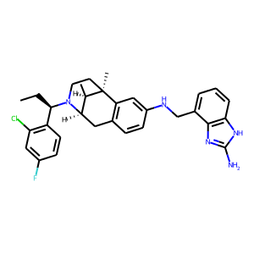 | c1(Cl)c([C@H](N2[C@H]3[C@@H](C)[C@@](C)(CC2)c2c(ccc(NCc4c5c([nH]c(N)n5)ccc4)c2)C3)CC)ccc(F)c1 | 0.67211955786

